Alytus
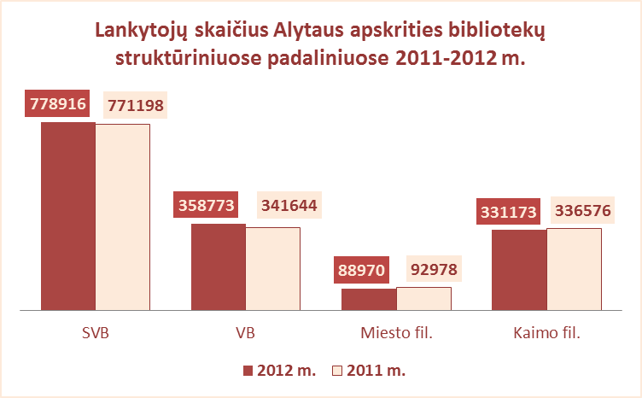
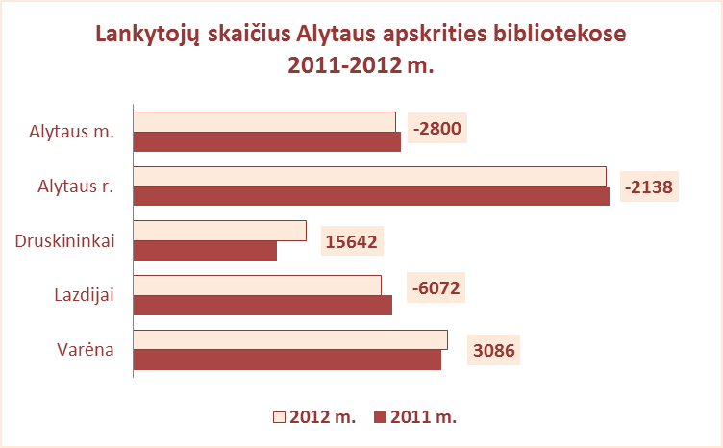
3.3. ALYTAUS APSKRITIES SAVIVALDYBIŲ VIEŠŲJŲ BIBLIOTEKŲ LANKYTOJŲ SKAIČIUS 2011-2012 M.

Eil. Nr. | Savivaldybių | SVB tinklo bibliotekose |  |  | VB |  |  | Miesto fil. |  |  | Kaimo fil.
 | viešosios | 2012 | 2011 | Skirtumas | 2012 | 2011 | Skirtumas | 2012 | 2011 | Skirtumas | 2012 | 2011 | Skirtumas
 | bibliotekos
1 | Alytaus m. | 139207 | 142007 | -2800 | 96017 | 97978 | -1961 | 43190 | 44029 | -839 | x | x | x
2 | Alytaus r. | 250131 | 252269 | -2138 | 108001 | 108057 | -56 | 23804 | 22618 | 1186 | 118326 | 121594 | -3268
3 | Druskininkai | 91921 | 76279 | 15642 | 44211 | 25089 | 19122 | 7730 | 12248 | -4518 | 39980 | 38942 | 1038
4 | Lazdijai | 131192 | 137264 | -6072 | 38385 | 37618 | 767 | 14246 | 14083 | 163 | 78561 | 85563 | -7002
5 | Varėna | 166465 | 163379 | 3086 | 72159 | 72902 | -743 | x | x | x | 94306 | 90477 | 3829
Iš viso |  | 778916 | 771198 | 7718 | 358773 | 341644 | 17129 | 88970 | 92978 | -4008 | 331173 | 336576 | -5403

Vilnius
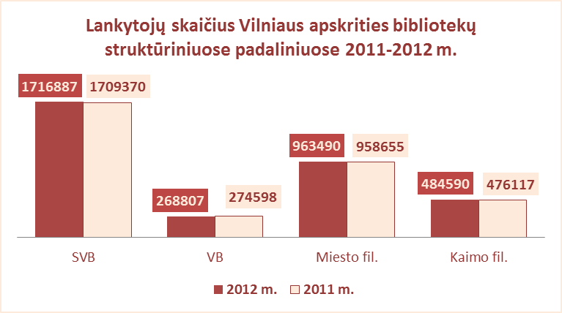
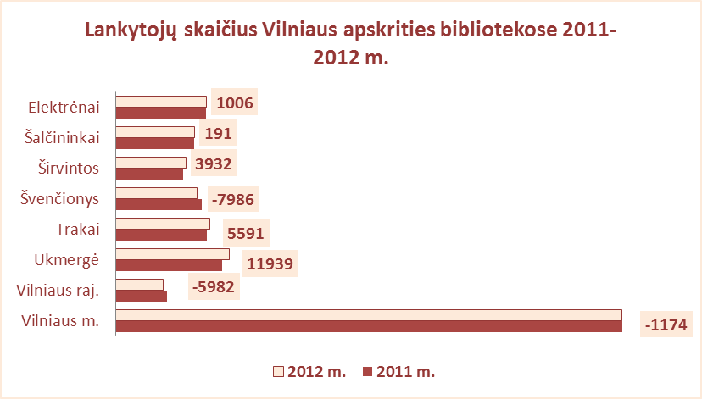
3.3. VILNIAUS APSKRITIES SAVIVALDYBIŲ VIEŠŲJŲ BIBLIOTEKŲ LANKYTOJŲ SKAIČIUS 2011-2012 M.

Eil. Nr. | Savivaldybių | SVB tinklo bibliotekose |  |  | VB |  |  | Miesto fil. |  |  | Kaimo fil.
 | viešosios | 2012 | 2011 | Skirtumas | 2012 | 2011 | Skirtumas | 2012 | 2011 | Skirtumas | 2012 | 2011 | Skirtumas
 | bibliotekos
1 | Elektrėnai | 143666 | 142660 | 1006 | 54837 | 53129 | 1708 | 32212 | 26773 | 5439 | 56617 | 62758 | -6141
2 | Šalčininkai | 124631 | 124440 | 191 | 25980 | 27748 | -1768 | 25184 | 22454 | 2730 | 73467 | 74238 | -771
3 | Širvintos | 110823 | 106891 | 3932 | 36439 | 39235 | -2796 | x | x | x | 74384 | 67656 | 6728
4 | Švenčionys | 128325 | 136311 | -7986 | 35955 | 37295 | -1340 | 42280 | 43426 | -1146 | 50090 | 55590 | -5500
5 | Trakai | 149287 | 143696 | 5591 | 41344 | 39234 | 2110 | 46338 | 47080 | -742 | 61605 | 57382 | 4223
6 | Ukmergė | 180500 | 168561 | 11939 | 66225 | 68763 | -2538 | x | x | x | 114275 | 99798 | 14477
7 | Vilniaus raj. | 75322 | 81304 | -5982 | 8027 | 9194 | -1167 | 13143 | 13415 | -272 | 54152 | 58695 | -4543
Iš viso: |  | 912554 | 903863 | 8691 | 268807 | 274598 | -5791 | 159157 | 153148 | 6009 | 484590 | 476117 | 8473
8 | Vilniaus m. | 804333 | 805507 | -1174 | 0* | 0* | 0* | 804333 | 805507 | -1174 | x | x | x
Iš viso: |  | 1716887 | 1709370 | 7517 | 268807 | 274598 | -5791 | 963490 | 958655 | 4835 | 484590 | 476117 | 8473

*Vilniaus m. CB dėl rekonstrukcijos darbų nuo 2007 m. vartotojų neaptarnauja

